Tomas
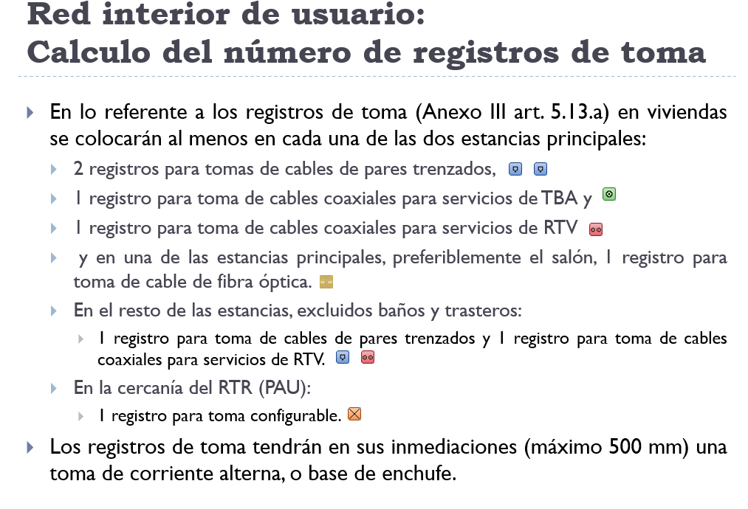
Número de estancias en una vivienda
Nº de estancias principales en viviendas | 2
Resto de estancias, excluyendo baños y trasteros | 3

Número de tomas en una vivienda
Nº de tomas pares trenzados (CPT) | Nº de tomas coaxial (TBA) | Nº de tomas RTV | Nº de tomas configurables | Nº de tomas fibras ópticas (FO)
7 | 2 | 5 | 1 | 1

Nº de viviendas | 7
Nº de locales | 3 | No se instalan tomas

Número de tomas en toda la ICT
Nº de tomas pares trenzados (CPT) | Nº de tomas coaxial (TBA) | Nº de tomas RTV | Nº de tomas configurables | Nº de tomas fibras ópticas (FO)
49 | 14 | 35 | 7 | 7

